Estadísticas
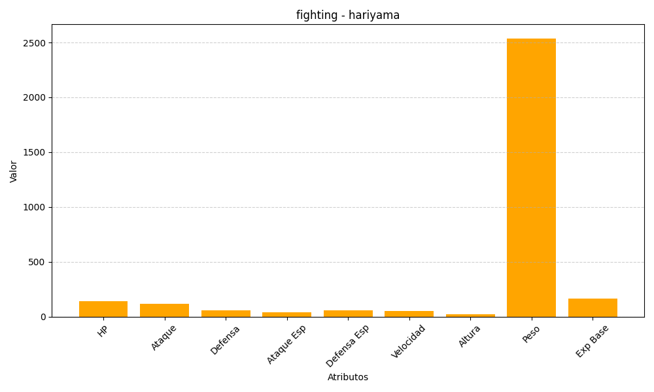
ID | Nombre | Tipo | HP | Ataque | Defensa | Ataque Especial | Defensa Especial | Velocidad | Altura | Peso | Experiencia Base
297 | hariyama | fighting | 144 | 120 | 60 | 40 | 60 | 50 | 23 | 2538 | 166

